Sheet1
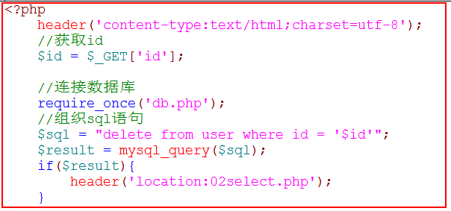
 |  | id | name | truename | password

 |  | id
 |  | name
 |  | truenam
 |  | password

 |  |  | 详情页面 | 05profile.php
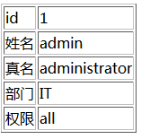



列表页面 | 02select.php
 |  |  |  |  |  | 更新 | 06update.php

 |  |  | 修改 | 04modify.php
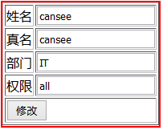

 |  |  | 删除 | 03delete.php

